お取引先様へ
お取引先様へ |  |  |  |  |  |  |  |  | 株式会社 岡田組

 | 請求書提出について

 | 平素は大変お世話になっております。
 | 弊社では専用請求書での請求をお願い致します。
 | ご面倒をおかけしますが何卒ご協力をお願い致します。

 | １．弊社の締め日 |  | ・・・ | 毎月末日締め

 | ２．支払方法 |  | ・・・ | 翌月２０日に銀行振り込み。
 |  |  |  |  | ※２０日が銀行休日に当たる場合は、後日の銀行稼働日。

 | ３．請求書受付期間 |  | ・・・ | 毎月月末から翌月５日まで。（弊社必着）
 |  |  |  |  | ※提出が期日を過ぎますと、お支払いが翌月に繰越になる場合が
 |  |  |  |  | ございますので、ご注意願います。

 |  | 請求から支払までの流れ
 |  | 当月 |  |  |  |  | 翌月
 |  |  |  |  |  |  | 5日 | 20日
請求書受付期間
支払準備期間

 |  |  |  |  |  | 締め日 |  | 支払日

 | ４．請求書送付先住所 |  | ・・・ | 〒770-0847 徳島県徳島市幸町１丁目４７番地３

 | ５．様式ダウンロード先 |  | ・・・ | 当社ホームページ https://www.okada-gumi.jp
 |  |  |  | 【お取引先様へ】をクリックし、ダウンロードしてお使いください。
 |  |  |  | 指定様式ですが、手書きでも構いません。
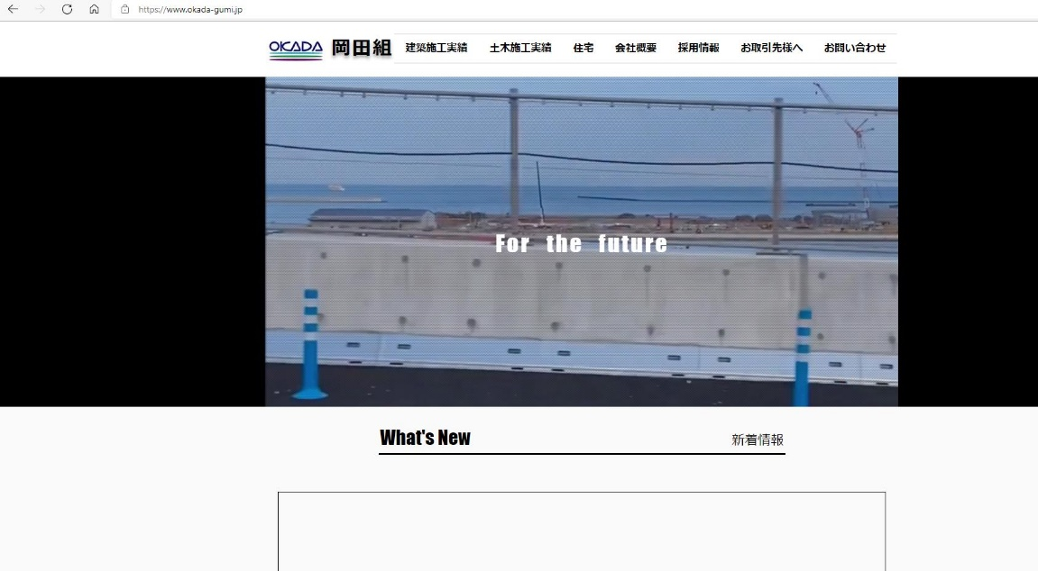

 | ※ご不明な点がございましたら、お電話にてお問い合わせをお願い致します。
 | 株式会社 岡田組 総務部まで 電話 ０８８－６２２－５１８５ FAX ０８８－６５３－００４４

岡田組請求書
請 求 書

株式会社 岡田組 御中 |  |  |  |  |  |  |  | 年 |  | 月 | 日

工事 コードNo. 名称

 |  |  |  | 作業所

下記のとおり請求致します。

請 求 者 |  |  |  |  |  |  | 契約金額

㊞
 |  |  |  |  |  |  | 前回迄請求額

業者 コードNo. |  |  | 注文 番号 |  |  |  |  |  |  | -

工種 コード | 項目 |  | 数量 |  | 単位 | 単価 |  |  | 金 額

計

消費税 |  |  | 10 |  | ％
 |  |  | 8 |  | ％
請 求 合 計

振込口座等記載
銀行名 |  | 銀行 |  | 支店
口座番号 |  | 番号
口座名義

請求時の注意事項
① 黄色部分のみ入力下さい。
② 弊社は毎月末日締めです。納入作業所等に毎月所定の日迄（翌５日）に必着するようご提出下さい。
③ 別紙内訳書を添付する場合においても、この請求書を表紙にし提出下さい。
④ 請求者欄は、ゴム印を使用する際は入力不要です。但し、住所、電話番号、ＦＡＸ番号等の情報も明示下さい。

記入例
請 求 書

株式会社 岡田組 御中 |  |  |  |  |  |  |  |  |  |  |  |  | ○○ |  | 年 | ○ | 月 | ○ | 日
・工事名は現場呼称でも構いませんので確実に記入してください。
・工事コードNo.が不明な場合は空欄か当社の現場責任者若しくは
本社までご連絡ください。
・現場以外で購入、注文をした場合は工事名に「一般」と記入してください。
工事 コードNo. 名称 |  |  | 123456789

 |  |  | ○○○工事 |  |  |  |  |  |  | 作業所

下記のとおり請求致します。
・契約をしていない場合は記載不要です。
・業者コードNo.が不明な場合は空欄か当社の現場責任者若しくは
本社までご連絡ください。
請 求 者 |  |  | 株式会社 ○○○○ |  |  |  |  |  |  |  |  |  |  | 契約金額
 |  |  |  |  |  |  |  |  |  |  |  |  |  | 1,000,000
 |  |  | 〒123-4567 ○○市○○町○丁目
㊞
 |  |  |  |  |  |  |  |  |  |  |  |  |  | 前回迄請求額
 |  |  | TEL:123-456-789 FAX:123-456-789 |  |  |  |  |  |  |  |  |  |  | 500,000

・注文番号が不明な場合は空欄か当社の現場責任者若しくは本社
までご連絡ください。
業者 コードNo. |  |  | 1 | 2 | 3 | 4 | 5 | 6 | 注文 番号 |  | 1 | 2 | 3 | 4 | 5 | 6 | - | 7 | 8

工種 コード | 項目 |  |  |  |  |  |  |  | 数量 |  | 単位 |  | 単価 |  |  | 金 額

 | ○○○ |  |  |  |  |  |  | 外税(10%) | 2 |  | 個 |  | 50000 |  |  | 100,000

 | ○○○ |  |  |  |  |  |  | 外税(8%) | 2 |  | 個 |  | 50,000.0 |  |  | 100,000

計 |  |  |  |  |  |  |  |  |  |  |  |  |  |  |  | 200,000

消費税 |  |  |  |  |  |  |  |  | 10 |  | ％ |  |  |  |  | 10,000
 |  |  |  |  |  |  |  |  | 8 |  | ％ |  |  |  |  | 8,000
請 求 合 計 |  |  |  |  |  |  |  |  |  |  |  |  |  |  |  | 218,000

振込口座等記載
銀行名 |  | ○○ |  |  |  | 銀行 | ○○ |  |  | 支店
口座番号 |  | 普通 |  |  |  | 番号 | 123456789
口座名義 |  | ○○ ○○

請求時の注意事項
① 黄色部分のみ入力下さい。
② 弊社は毎月末日締めです。納入作業所等に毎月所定の日迄（翌５日）に必着するようご提出下さい。
③ 別紙内訳書を添付する場合においても、この請求書を表紙にし提出下さい。
④ 請求者欄は、ゴム印を使用する際は入力不要です。但し、住所、電話番号、ＦＡＸ番号等の情報も明示下さい。

